Баг-репорты
 | Название БР | Приоритет | Статус | Предусловия | Шаги воспроизведения | Ожидаемый результат | Фактический результат | Окружение | Вложения / Коментарий
ID | Веб-приложение: Статус заказа
BUG-1 | Блок с данными заказа и его статусе, разделенный на 2 колонки на разном уровне | Стандартный | Открыт | 1. Запустить тестовый стенд https://5ed1cc79-245e-40d9-93d4-0631cebb6d76.serverhub.praktikum-services.ru/ 2. Создать заказ через API POST /api/v1/orders {"firstName": "Александр", "lastName": "Слон", "address": "ул. Гастелло, 2", "metroStation": 3, "phone": "+79159999999", "rentTime": 1, "deliveryDate": "2026-03-22", "comment": "Тест", "color": ["BLACK"]} | 1. Перейти в окно статус заказа и ввести его номер | Блок с данными заказа и его статусе разделен на 2 колонки на одном уровне | Блок с данными заказа и его статусе разделен на 2 кололнки на разных уровнях | Windows 10, Яндекс Браузер (25.12.4.1259), 1280x720 | 1920x1080 | 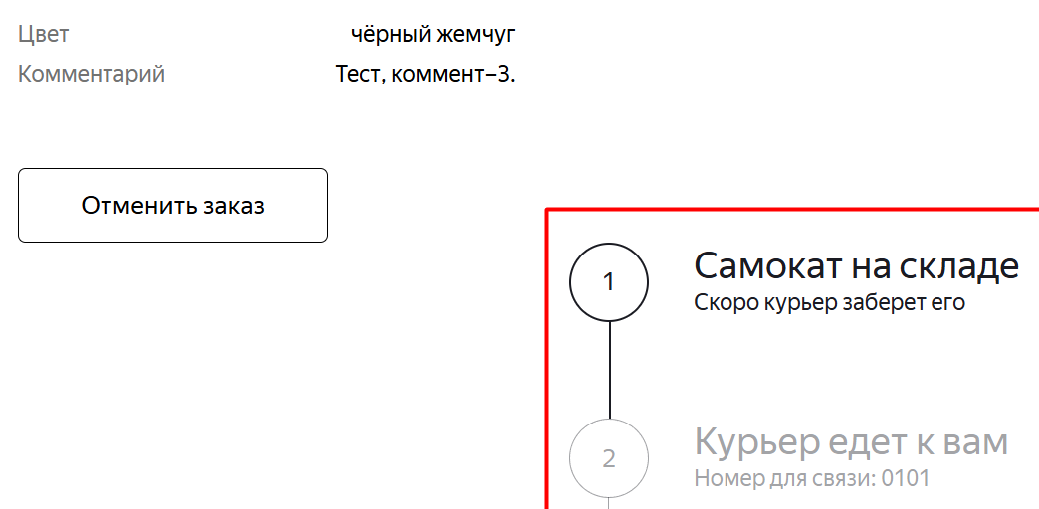
BUG-2 | Блок с данными заказа не имеет отступа слева от края | Желательный | Открыт | 1. Запустить тестовый стенд https://5ed1cc79-245e-40d9-93d4-0631cebb6d76.serverhub.praktikum-services.ru/ 2. Создать заказ через API POST /api/v1/orders {"firstName": "Александр", "lastName": "Слон", "address": "ул. Гастелло, 2", "metroStation": 3, "phone": "+79159999999", "rentTime": 1, "deliveryDate": "2026-03-22", "comment": "Тест", "color": ["BLACK"]} | 1. Перейти в окно статус заказа и ввести его номер | У блока Статус заказа есть отступ слева от края | У блока Статус заказа нет отступа слева от края | Windows 10, Chrome (145.0.7632.160 ), 1280x720 | 1920x1080; Windows 10, Яндекс Браузер (25.12.4.1259), 1280x720 | 1920x1080 | 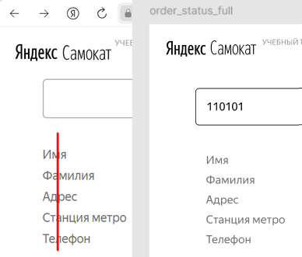
BUG-3 | Маркер станции метро на экране «Статус заказа» отображается с меньшим отступом от названия станции | Желательный | Открыт | 1. Запустить тестовый стенд https://5ed1cc79-245e-40d9-93d4-0631cebb6d76.serverhub.praktikum-services.ru/ 2. Создать заказ через API POST /api/v1/orders {"firstName": "Александр", "lastName": "Слон", "address": "ул. Гастелло, 2", "metroStation": 3, "phone": "+79159999999", "rentTime": 1, "deliveryDate": "2026-03-22", "comment": "Тест", "color": ["BLACK"]} | 1. Перейти в окно статус заказа и ввести его номер | Маркер слева от значения поля станции метро "Сокольники" с отступом, выровнен по середине строки | Маркер слева от значения поля станции метро имеет меньший отступ | Windows 10, Chrome (145.0.7632.160 ), 1280x720 | 1920x1080; Windows 10, Яндекс Браузер (25.12.4.1259), 1280x720 | 1920x1080 | 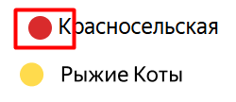
BUG-4 | Галочка в иконке пройденного статуса на экране «Статус заказа» отображается символом с изогнутыми линиями | Желательный | Открыт | 1. Запустить тестовый стенд https://5ed1cc79-245e-40d9-93d4-0631cebb6d76.serverhub.praktikum-services.ru/ 2. Создать заказ через API POST /api/v1/orders {"firstName": "Александр", "lastName": "Слон", "address": "ул. Гастелло, 2", "metroStation": 3, "phone": "+79159999999", "rentTime": 1, "deliveryDate": "2025-02-15", "comment": "Тест", "color": ["BLACK"]} | 1. Перейти в окно статус заказа и ввести его номер | Галочка в иконке пройденного статуса на экране «Статус заказа» отображается символом с прямыми линиями | Галочка в иконке пройденного статуса на экране «Статус заказа» отображается символом с изогнутыми линиями | Windows 10, Chrome (145.0.7632.160 ), 1280x720 | 1920x1080; Windows 10, Яндекс Браузер (25.12.4.1259), 1280x720 | 1920x1080 | 
BUG-5 | На экране «Статус заказа» при некорректном номере заказа в схематичном изображении сломанного самоката отсутствует изоброажение дороги | Желательный | Открыт | 1. Запустить тестовый стенд https://5ed1cc79-245e-40d9-93d4-0631cebb6d76.serverhub.praktikum-services.ru/ | 1. Перейти в окно статус заказа и ввести несуществующий номер заказа | В схематичном изображении сломанного самоката есть дорога в виде двух линий | В схематичном изображении сломанного самоката не отображается изображение дороги | Windows 10, Chrome (145.0.7632.160 ), 1280x720 | 1920x1080; Windows 10, Яндекс Браузер (25.12.4.1259), 1280x720 | 1920x1080 | 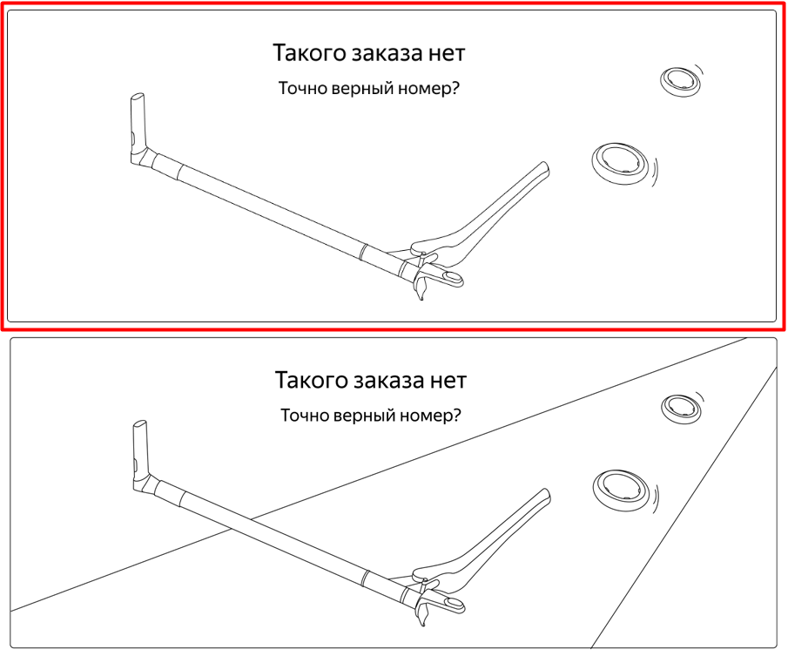
BUG-6 | Клавиша Enter не срабатывает в поле ввода номера заказа на экране Статус заказа | Стандартный | Открыт | 1. Запустить тестовый стенд https://5ed1cc79-245e-40d9-93d4-0631cebb6d76.serverhub.praktikum-services.ru/ 2. Создать заказ через API POST /api/v1/orders {"firstName": "Александр", "lastName": "Слон", "address": "ул. Гастелло, 2", "metroStation": 3, "phone": "+79159999999", "rentTime": 1, "deliveryDate": "2026-03-22", "comment": "Тест", "color": ["BLACK"]} | 1. Перейти в окно статус заказа 2. Ввести номер заказа и нажать Enter | Происходит переход на экран Статуса этого заказа или сообщения об ошибке | Ничего не происходит | Windows 10, Chrome (145.0.7632.160 ), 1280x720 | 1920x1080; Windows 10, Яндекс Браузер (25.12.4.1259), 1280x720 | 1920x1080
BUG-7 | Значение поля "Станция метро" на экране Статус заказа НЕ совпадает со значением "Станция метро", заполненным на экране "Для кого самокат" | Критический | Открыт | 1. Запустить тестовый стенд https://5ed1cc79-245e-40d9-93d4-0631cebb6d76.serverhub.praktikum-services.ru/ 2. Нажать "Заказать" 3. Перейти на экран "Для кого самокат" и ввести : Имя: Александр, Фамилия: Слон, Адрес: куда привезти самокат: ул. Гастелло, 2, Станция метро: Красносельская, Телефон: на него позвонит курьер +79159999999, 4. Нажать далее на экране "Про аренду" ввести: Когда привезти самокат: 22 марта 2026 Срок аренды: Сутки, Цвет самоката: чёрный жемчуг Комментарий для курьера: Тест | 1. Перейти в окно статус заказа по его номеру | Значение поля "Станция метро" на экране "Статус заказа" совпадает со значением поля "Станция метро", введенным на экране "Для кого самокат" | Значение поля "Станция метро" на экране "Статус заказа" НЕ совпадает со значениеми поля "Станция метро", введенным на экране "Сделать заказ". Значение "metroStation" в ответе сервера больше на 1 | Windows 10, Chrome (145.0.7632.160 ), 1280x720 | 1920x1080; Windows 10, Яндекс Браузер (25.12.4.1259), 1280x720 | 1920x1080
BUG-8 | Значение поля "Когда привезем" на экране Статус заказа НЕ совпадает со значением, заполненным на экране "Про аренду" | Критический | Открыт | 1. Запустить тестовый стенд https://5ed1cc79-245e-40d9-93d4-0631cebb6d76.serverhub.praktikum-services.ru/ 2. Нажать "Заказать" 3. Перейти на экран "Для кого самокат" и ввести : Имя: Александр, Фамилия: Слон, Адрес: куда привезти самокат: ул. Гастелло, 2, Станция метро: Красносельская, Телефон: на него позвонит курьер +79159999999, 4. Нажать далее на экране "Про аренду" ввести: Когда привезти самокат: 22 марта 2026 Срок аренды: Сутки, Цвет самоката: чёрный жемчуг Комментарий для курьера: Тест | 1. Перейти в окно статус заказа по его номеру | Значение поля "Когда привезем" на экране "Статус заказа" совпадает со значением поля "Когда привезти самокат", введенным на экране "Про аренду" | Значение поля "Когда привезем" на экране "Статус заказа" НЕ совпадает со значением поля "Когда привезти самокат", введенным на экране "Про аренду" Значение "deliveryDate" в ответе сервера меньше на 1 день, но на странице Статус заказа больше на 1 день | Windows 10, Chrome (145.0.7632.160 ), 1280x720 | 1920x1080; Windows 10, Яндекс Браузер (25.12.4.1259), 1280x720 | 1920x1080
BUG-9 | При выборе обеих чек-боксов в поле цвет самоката, значение поля "Цвет" на экране "Статус заказа" : чёрный жемчуг, серая безысходность | Стандартный | Открыт | 1. Запустить тестовый стенд https://5ed1cc79-245e-40d9-93d4-0631cebb6d76.serverhub.praktikum-services.ru/ 2. Нажать "Заказать" 3. Перейти на экран "Для кого самокат" и ввести : Имя: Александр, Фамилия: Слон, Адрес: куда привезти самокат: ул. Гастелло, 2, Станция метро: Красносельская, Телефон: на него позвонит курьер +79159999999, 4. Нажать далее на экране "Про аренду" ввести: Когда привезти самокат: 22 марта 2026 Срок аренды: Сутки, Цвет самоката: чёрный жемчуг, серая безысходность Комментарий для курьера: Тест | 1. Перейти в окно статус заказа по его номеру | Значение поля "Цвет" на экране "Статус заказа" - любой | Значение поля "Цвет" на экране "Статус заказа" - чёрный жемчуг, серая безысходность | Windows 10, Chrome (145.0.7632.160 ), 1280x720 | 1920x1080; Windows 10, Яндекс Браузер (25.12.4.1259), 1280x720 | 1920x1080 | 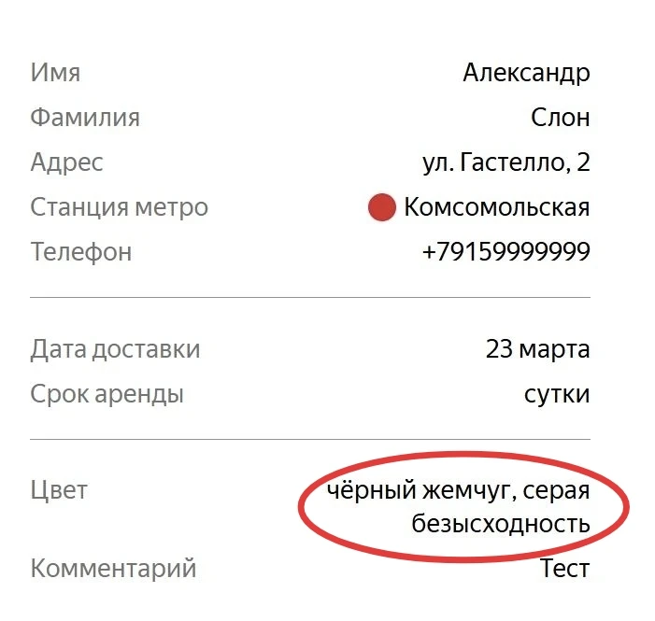
BUG-10 | Текст в поле "Фамилия" не переносится на вторую строку | Стандартный | Открыт | 1. Запустить тестовый стенд https://5ed1cc79-245e-40d9-93d4-0631cebb6d76.serverhub.praktikum-services.ru/ 2. Нажать "Заказать" 3. Перейти на экран "Для кого самокат" и ввести : Имя: Александр, Фамилия: СлонСлонСлонСлонСлонСлонСлонСлонСлонСлонСлонСлон Адрес: куда привезти самокат: ул. Гастелло, 2, Станция метро: Красносельская, Телефон: на него позвонит курьер +79159999999, 4. Нажать далее на экране "Про аренду" ввести: Когда привезти самокат: 22 марта 2026 Срок аренды: Сутки, Цвет самоката: чёрный жемчуг, серая безысходность Комментарий для курьера: Тест | 1. Перейти в окно статус заказа по его номеру | Текст в поле "Фамилия", при длином значении, переносится на вторую строку | Текст в поле "Фамилия" не переносится на вторую строку и смещается влево | Windows 10, Chrome (145.0.7632.160 ), 1280x720 | 1920x1080; Windows 10, Яндекс Браузер (25.12.4.1259), 1280x720 | 1920x1080 | 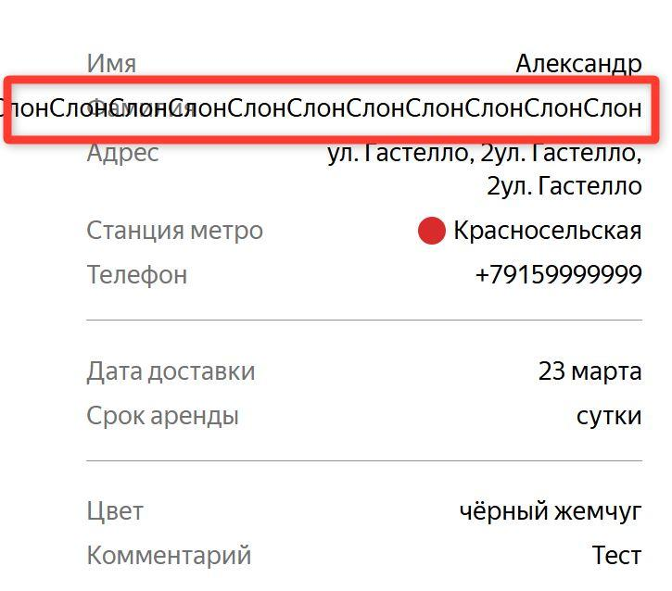
BUG-11 | После нажатия на кнопку "Отменить" во вспывающем окне отмены НЕ подтвержденного курьером заказа – заказ НЕ удаляется из системы | Критический | Открыт | 1. Запустить тестовый стенд https://5ed1cc79-245e-40d9-93d4-0631cebb6d76.serverhub.praktikum-services.ru/ 2. Создать курьера POST /api/v1/courier { "login": "test", "password": "1234"} 3. Создать заказ POST /api/v1/orders {"firstName": "Александр", "lastName": "Слон", "address": "ул. Гастелло, 2", "metroStation": 3, "phone": "+79159999999", "rentTime": 1, "deliveryDate": "2025-03-22", "comment": "Тест", "color": ["BLACK"]} | 1. Перейти в окно статус заказа и ввести его номер 2. Отменить заказ, нажав на кнопки "Отменить заказ" -> "Отменить" 3. Открыть мобильное приложение 4. Авторизоваться с учетными данными созданного курьера | При нажатии на кнопку "Отменить" – заказ удаляется из системы. | При нажатии на кнопку "Отменить" – заказ НЕ удаляется из системы. Заказ можно посмотреть в мобильном приложении курьером во вкладке "Все" | Windows 10, Chrome (145.0.7632.160 ), 1280x720 | 1920x1080; Windows 10, Яндекс Браузер (25.12.4.1259), 1280x720 | 1920x1080
BUG-12 | После нажатия кнопки «Отменить» во всплывающем окне отмены неподтверждённого курьером заказа пользователь по‑прежнему может просматривать удалённый заказ | Критический | Открыт | 1. Запустить тестовый стенд https://5ed1cc79-245e-40d9-93d4-0631cebb6d76.serverhub.praktikum-services.ru/ 2. Создать курьера POST /api/v1/courier { "login": "test", "password": "1234"} 3. Создать заказ POST /api/v1/orders {"firstName": "Александр", "lastName": "Слон", "address": "ул. Гастелло, 2", "metroStation": 3, "phone": "+79159999999", "rentTime": 1, "deliveryDate": "2026-03-22", "comment": "Тест.", "color": ["BLACK"]} | 1. Перейти в окно статус заказа и ввести его номер 2. Отменить заказ, нажав на кнопки "Отменить заказ" -> "Отменить" 3. Повторно перейти в окно статус заказа по этому же номеру | При нажатии на кнопку "Отменить" – пользователь НЕ может посмотреть удалённый заказ. | При нажатии на кнопку "Отменить" – пользователь может посмотреть удалённый заказ. Заказ можно посмотреть на экране Статус заказа. | Windows 10, Chrome (145.0.7632.160 ), 1280x720 | 1920x1080; Windows 10, Яндекс Браузер (25.12.4.1259), 1280x720 | 1920x1080
BUG-13 | Кнопка "Отменить заказ" НЕ отображается на экране Статус заказа, если курьер подтвердил заказ у себя в приложении | Стандартный | Открыт | 1. Запустить тестовый стенд https://5ed1cc79-245e-40d9-93d4-0631cebb6d76.serverhub.praktikum-services.ru/ 2. Создать курьера POST /api/v1/courier { "login": "test", "password": "1234"} 3. Создать заказ POST /api/v1/orders {"firstName": "Александр", "lastName": "Слон", "address": "ул. Гастелло, 2", "metroStation": 3, "phone": "+79159999999", "rentTime": 1, "deliveryDate": "2026-03-22", "comment": "Тест", "color": ["BLACK"]} | 1. Открыть мобильное приложение 2. Авторизоваться с учетными данными созданного курьера 3. Изменить статус заказа на "Курьер едет к вам", нажав кнопку "Принять" и подтвердить по кнопке "Да" 4. Перейти в веб-приложение 5. Перейти в окно статус заказа и ввести его номер | Кнопка "Отменить заказ" становится некликабельной | Кнопка "Отменить заказ" НЕ отображается | Windows 10, Chrome (145.0.7632.160 ), 1280x720 | 1920x1080; Windows 10, Яндекс Браузер (25.12.4.1259), 1280x720 | 1920x1080 | 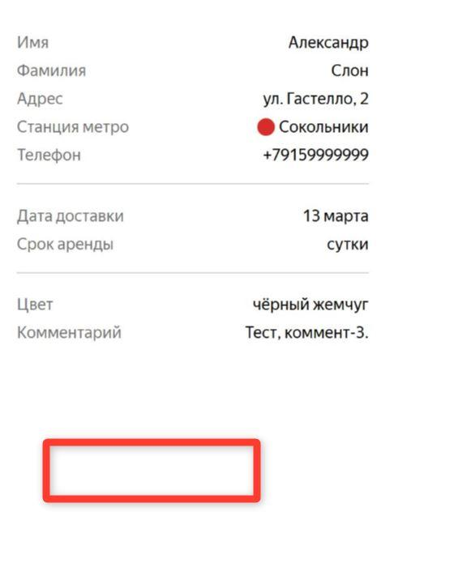
BUG-14 | Текст в поле имя курьера на экране Статус заказа обрезается | Стандартный | Открыт | 1. Запустить тестовый стенд https://5ed1cc79-245e-40d9-93d4-0631cebb6d76.serverhub.praktikum-services.ru/ 2. Создать курьера POST /api/v1/courier { "login": "test", "password": "1234", "firstName": "Иван Иван" } 3. Создать заказ POST /api/v1/orders {"firstName": "Александр", "lastName": "Слон", "address": "ул. Гастелло, 2", "metroStation": 3, "phone": "+79159999999", "rentTime": 1, "deliveryDate": "2026-03-22", "comment": "Тест", "color": ["BLACK"]} | 1. Открыть мобильное приложение 2. Авторизоваться с учетными данными созданного курьера 3. Изменить статус заказа на "Курьер едет к вам", нажав кнопку "Принять" и подтвердить по кнопке "Да" 4. Перейти в веб-приложение 5. Перейти в окно статус заказа и ввести его номер | Имя курьера не помещается в одну строку, текст переносится на следующую строчку | Имя курьера не помещается в одну строку, текст имени курьера обрезается до двух первых символов и многоточием на конце | Windows 10, Chrome (145.0.7632.160 ), 1280x720 | 1920x1080; Windows 10, Яндекс Браузер (25.12.4.1259), 1280x720 | 1920x1080 | 
BUG-15 | Статус "Курьер на месте" не активируется | Стандартный | Открыт | 1. Запустить тестовый стенд https://5ed1cc79-245e-40d9-93d4-0631cebb6d76.serverhub.praktikum-services.ru/ 2. Создать курьера POST /api/v1/courier { "login": "test", "password": "1234"} 3. Создать заказ POST /api/v1/orders {"firstName": "Александр", "lastName": "Слон", "address": "ул. Гастелло, 2", "metroStation": 3, "phone": "+79159999999", "rentTime": 1, "deliveryDate": "2026-03-22", "comment": "Тест", "color": ["BLACK"]} | 1. Открыть мобильное приложение 2. Авторизоваться с учетными данными созданного курьера 3. Изменить статус заказа на "Курьер едет к вам", нажав кнопку "Принять" и подтвердить по кнопке "Да" 4. Перейти во вкладку "Мои" 5. Нажать на кнопку "Завершить" в карточке подтвержденного заказа | Статус "Курьер на месте" становится активным, когда курьер нажимает кнопку "Завершить" у себя в приложении | Статус "Курьер на месте" НЕ становится активным, когда курьер нажимает кнопку "Завершить" у себя в приложении | Windows 10, Chrome (145.0.7632.160 ), 1280x720 | 1920x1080; Windows 10, Яндекс Браузер (25.12.4.1259), 1280x720 | 1920x1080
BUG-16 | В описании четвертого активного статуса оставшиеся время аренды отображается в другом формате | Желательный | Открыт | 1. Запустить тестовый стенд https://5ed1cc79-245e-40d9-93d4-0631cebb6d76.serverhub.praktikum-services.ru/ 2. Создать курьера POST /api/v1/courier {"login": "test", "password": "1234"} 3. Создать заказ POST /api/v1/orders {"firstName": "Александр", "lastName": "Слон", "address": "ул. Гастелло, 2", "metroStation": 3, "phone": "+79159999999", "rentTime": 1, "deliveryDate": "2026-03-21", "comment": "Тест", "color": ["BLACK"]} | 1. Открыть мобильное приложение 2. Авторизоваться с учетными данными созданного курьера 3. Изменить статус заказа на "Курьер едет к вам", нажав кнопку "Принять" и подтвердить по кнопке "Да" 4. Перейти во вкладку "Мои" 5. Нажать на кнопку "Завершить" и подтвердить по кнопке "Да" | Формат даты : число, месяц, время "Аренда закончится 22 марта, в 11:50" | Формат даты: день недели, так же возможны написания "сегодня", "завтра" Аренда закончится в субботу в 11:50" | Windows 10, Chrome (145.0.7632.160 ), 1280x720 | 1920x1080; Windows 10, Яндекс Браузер (25.12.4.1259), 1280x720 | 1920x1080 | 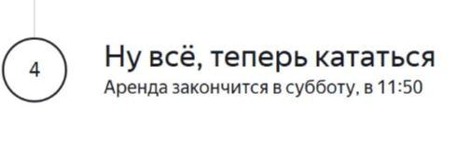
BUG-17 | Наименования поля "Дата доставки", на экране Статус заказа вместо наименования "Когда привезти самокат" | Желательный | Открыт | 1. Запустить тестовый стенд https://5ed1cc79-245e-40d9-93d4-0631cebb6d76.serverhub.praktikum-services.ru/ 2. Нажать "Заказать" 3. Перейти на экран "Для кого самокат" и ввести : Имя: Александр, Фамилия: Слон, Адрес: куда привезти самокат: ул. Гастелло, 2, Станция метро: Красносельская, Телефон: на него позвонит курьер +79159999999, 4. Нажать далее на экране "Про аренду" ввести: Когда привезти самокат: 22 марта 2026 Срок аренды: Сутки, Цвет самоката: чёрный жемчуг, серая безысходность Комментарий для курьера: Тест | 1. Перейти в окно статус заказа по его номеру | Наименование поля "Когда привезти самокат" | Наименование поля "Дата оставки" | Windows 10, Chrome (145.0.7632.160 ), 1280x720 | 1920x1080; Windows 10, Яндекс Браузер (25.12.4.1259), 1280x720 | 1920x1080 | 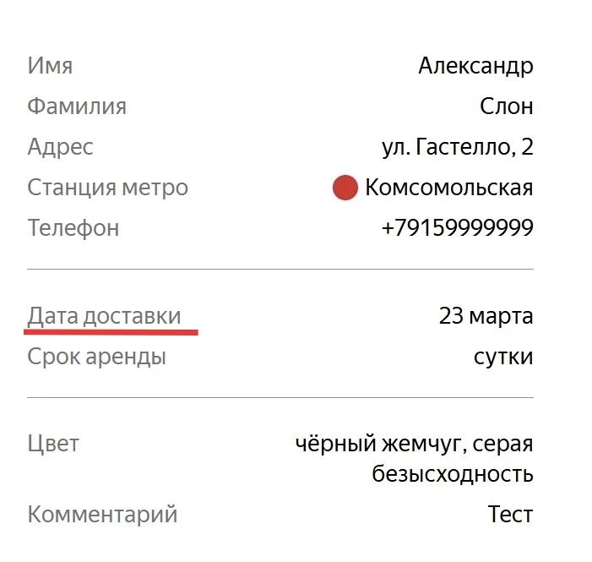
BUG-92 | Пользователь может получить доступ к информации о заказе, который был отменен | Стандартный | Открыт | 1. Запустить тестовый стенд https://5ed1cc79-245e-40d9-93d4-0631cebb6d76.serverhub.praktikum-services.ru/ 2. Создать курьера POST /api/v1/courier { "login": "test", "password": "1234"} 3. Создать заказ POST /api/v1/orders {"firstName": "Александр", "lastName": "Слон", "address": "ул. Гастелло, 2", "metroStation": 3, "phone": "+79159999999", "rentTime": 1, "deliveryDate": "2025-03-22", "comment": "Тест", "color": ["BLACK"]} 4. Перейти в окно статус заказа и ввести его номер 5. Отменить заказ, нажав на кнопку "Отменить заказ" -> "Отменить" | 1. Перейти в окно статус заказа и ввести номер отмененного заказа | Заказ недоступен для просмотра | Заказ доступен для просмотра | Windows 10, Chrome (145.0.7632.160 ), 1280x720 | 1920x1080; Windows 10, Яндекс Браузер (25.12.4.1259), 1280x720 | 1920x1080
 | Веб-приложение: Данные валидации
BUG-18 | Поле «Имя» не позволяет ввести двойное имя через дефис на странице оформления заказа | Стандартный | Открыт | 1. Запустить тестовый стенд https://5ed1cc79-245e-40d9-93d4-0631cebb6d76.serverhub.praktikum-services.ru/ 2. Перейти на экран Сделать заказ | 1. Ввести в поле Имя значение "Смирнов—Иванов" 2. Нажать на кнопку Дальше | Система принимает значение дефиса | Система НЕ принимает значение дефиса, сообщение об ошибке отображается | Windows 10, Chrome (145.0.7632.160 ), 1280x720 | 1920x1080; Windows 10, Яндекс Браузер (25.12.4.1259), 1280x720 | 1920x1080 | 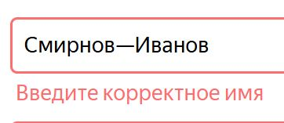
BUG-19 | Поле «Фамилия» на странице оформления заказа принимает ввод длиннее 15 символов | Стандартный | Открыт | 1. Запустить тестовый стенд https://5ed1cc79-245e-40d9-93d4-0631cebb6d76.serverhub.praktikum-services.ru/ 2. Перейти на экран Сделать заказ | 1. Ввести в поле Фамилия значение "Константиновский" (16 символов) 2. Нажать на кнопку Дальше | Система НЕ принимает значение больше 15 символов, сообщение об ошибке отображается | Система принимает значение больше 15 символов, сообщение об ошибке НЕ отображается | Windows 10, Chrome (145.0.7632.160 ), 1280x720 | 1920x1080; Windows 10, Яндекс Браузер (25.12.4.1259), 1280x720 | 1920x1080 | 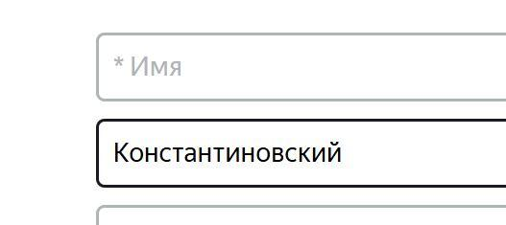
BUG-20 | Поле «Адрес» на странице оформления заказа ошибочно отклоняет валидный ввод длиной ровно 50 символов | Стандартный | Открыт | 1. Запустить тестовый стенд https://5ed1cc79-245e-40d9-93d4-0631cebb6d76.serverhub.praktikum-services.ru/ 2. Перейти на экран Сделать заказ | 1. Ввести в поле Адрес значение "г. Москва, ш. Варшавское, д. 125, корп. А, кв. 101" (50 символов) 2. Нажать на кнопку Дальше | Система принимает значение равное 50 символам, сообщение об ошибке НЕ отображается | Система НЕ принимает значение равное 50 символам, отображается сообщение об ошибке | Windows 10, Chrome (145.0.7632.160 ), 1280x720 | 1920x1080; Windows 10, Яндекс Браузер (25.12.4.1259), 1280x720 | 1920x1080
BUG-21 | Система позволяет оформить заказ с пустым полем «Адрес» | Критический | Открыт | 1. Запустить тестовый стенд https://5ed1cc79-245e-40d9-93d4-0631cebb6d76.serverhub.praktikum-services.ru/ 2. Перейти на экран Сделать заказ | 1. Ввести на экране Сделать заказ: Имя: Александр, Фамилия: Слон, Адрес: "", Станция метро: Сокольники, Телефон: +79159999999, 2. Нажать на кнопку Дальше | Система НЕ принимает пустое значение, отображается сообщение об ошибке | Система принимает пустое значение, сообщение об ошибке НЕ отображается | Windows 10, Chrome (145.0.7632.160 ), 1280x720 | 1920x1080; Windows 10, Яндекс Браузер (25.12.4.1259), 1280x720 | 1920x1080 | 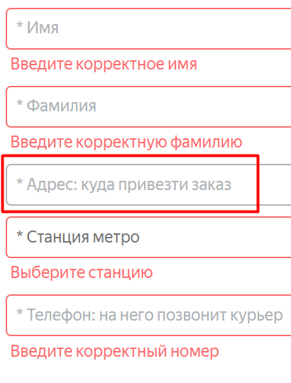
BUG-22 | Поле «Телефон» принимает от 12 символов без знака «+» на странице оформления заказа | Стандартный | Открыт | 1. Запустить тестовый стенд https://5ed1cc79-245e-40d9-93d4-0631cebb6d76.serverhub.praktikum-services.ru/ 2. Перейти на экран Сделать заказ | 1. Ввести на экране Сделать заказ: Имя: Александр, Фамилия: Слон, Адрес: ул. Гастелло, 2, Станция метро: Сокольники, Телефон: 891048225196 2. Нажать на кнопку Дальше | Система НЕ принимает ввод от 12 символов без знака «+», сообщение об ошибке отображается | Система принимает ввод от 12 символов без знака «+», сообщение об ошибке НЕ отображается | Windows 10, Chrome (145.0.7632.160 ), 1280x720 | 1920x1080; Windows 10, Яндекс Браузер (25.12.4.1259), 1280x720 | 1920x1080 | 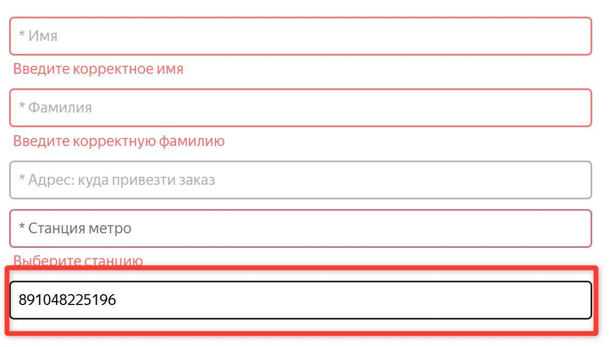
BUG-23 | Поле «Телефон» принимает 11 символов, от 13 символов со знаком «+» на странице оформления заказа | Стандартный | Открыт | 1. Запустить тестовый стенд https://5ed1cc79-245e-40d9-93d4-0631cebb6d76.serverhub.praktikum-services.ru/ 2. Перейти на экран Сделать заказ | 1. Ввести на экране Сделать заказ: Имя: Александр, Фамилия: Слон, Адрес: ул. Гастелло, 2, Станция метро: Сокольники, Телефон: +7915999999, ИЛИ +791599999999, 2. Нажать на кнопку Дальше | Система НЕ принимает ввод 11 или 13 цифр со знаком "+", отображается сообщение об ошибке | Система принимает ввод 11 или 13 цифр со знаком "+", сообщение об ошибке НЕ отображается | Windows 10, Chrome (145.0.7632.160 ), 1280x720 | 1920x1080; Windows 10, Яндекс Браузер (25.12.4.1259), 1280x720 | 1920x1080 | 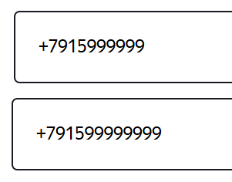
BUG-24 | Поле «Когда привезти самокат» принимает текущую и прошедшую даты на странице оформления заказа | Критический | Открыт | 1. Запустить тестовый стенд https://5ed1cc79-245e-40d9-93d4-0631cebb6d76.serverhub.praktikum-services.ru/ 2. Перейти на экран Сделать заказ 3. Ввести на экране Сделать заказ: Имя: Александр, Фамилия: Слон, Адрес: ул. Гастелло, 2, Станция метро: Сокольники, Телефон: "+79159999999", 4. Нажать на кнопку Дальше | 1. Нажать на поле Когда привезти самокат 2. Выбрать дату Сегодня ИЛИ Неделю назад | Значение поля недоступно для выбора даты Сегодня или в Прошлом | Значение поля доступно для выбора даты Сегодня или в Прошлом | Windows 10, Chrome (145.0.7632.160 ), 1280x720 | 1920x1080; Windows 10, Яндекс Браузер (25.12.4.1259), 1280x720 | 1920x1080
BUG-26 | Поле «Комментарий для курьера» принимает ввод, превышающий допустимый лимит символов на странице оформления заказа | Стандартный | Открыт | 1. Запустить тестовый стенд https://5ed1cc79-245e-40d9-93d4-0631cebb6d76.serverhub.praktikum-services.ru/ 2. Перейти на экран Сделать заказ 3. Ввести на экране Сделать заказ: Имя: Александр, Фамилия: Слон, Адрес: ул. Гастелло, 2, Станция метро: Сокольники, Телефон: "+79159999999", 4. Нажать на кнопку Дальше | 1. Ввести в поле Комментарий "ПриветЯКомментарийКомментатора" | Система НЕ принимает значение больше 24 валидных символов | Система принимает значение больше 24 валидных символов | Windows 10, Chrome (145.0.7632.160 ), 1280x720 | 1920x1080; Windows 10, Яндекс Браузер (25.12.4.1259), 1280x720 | 1920x1080
BUG-27 | Поле «Комментарий для курьера» принимает ввод английских букв на странице оформления заказа | Стандартный | Открыт | 1. Запустить тестовый стенд https://5ed1cc79-245e-40d9-93d4-0631cebb6d76.serverhub.praktikum-services.ru/ 2. Перейти на экран Сделать заказ 3. Ввести на экране Сделать заказ: Имя: Александр, Фамилия: Слон, Адрес: ул. Гастелло, 2, Станция метро: Сокольники, Телефон: "+79159999999", 4. Нажать на кнопку Дальше | 1. Ввести в поле Комментарий "Superman" | Система НЕ принимает ввод на английском | Система принимает ввод на английском | Windows 10, Chrome (145.0.7632.160 ), 1280x720 | 1920x1080; Windows 10, Яндекс Браузер (25.12.4.1259), 1280x720 | 1920x1080
BUG-28 | Поле «Комментарий для курьера» принимает ввод спецсимволов на странице оформления заказа | Стандартный | Открыт | 1. Запустить тестовый стенд https://5ed1cc79-245e-40d9-93d4-0631cebb6d76.serverhub.praktikum-services.ru/ 2. Перейти на экран Сделать заказ 3. Ввести на экране Сделать заказ: Имя: Александр, Фамилия: Слон, Адрес: ул. Гастелло, 2, Станция метро: Сокольники, Телефон: "+79159999999", 4. Нажать на кнопку Дальше | 1. Ввести в поле Комментарий "Здр@вствуйте" | Система НЕ принимает ввод спецсимволов | Система принимает ввод спецсимволов | Windows 10, Chrome (145.0.7632.160 ), 1280x720 | 1920x1080; Windows 10, Яндекс Браузер (25.12.4.1259), 1280x720 | 1920x1080 | 
 | Мобильное приложение
BUG-29 | Уведомление "2 часа до конца заказа" приходит курьеру, если до конца срока доставки осталось больше 2-х часов | Стандартный | Открыт | 1. Создать курьера POST /api/v1/courier {"login": "test","password": "1234"} 2. Создать заказ с валидной Датой доставки POST /api/v1/orders {"firstName": "Александр", "lastName": "Слон", "address": "ул. Гастелло, 2", "metroStation": 3, "phone": "+79159999999", "rentTime": 1, "deliveryDate": "Дата доставки", "comment": "Тест", "color": ["BLACK"]} 3. Открыть мобильное приложение 4. Авторизоваться с учетными данными созданного курьера 5. Изменить статус заказа на "Курьер едет к вам", нажав кнопку "Принять" и подтвердить по кнопке "Да" в приложении | 1. В настройках телефона поменять дату на Дату доставки и время на 19:00 2. Перейти в мобильное приложение | Уведомление "2 часа до конца заказа" пришло в день заказа в 21:59 | Уведомление "2 часа до конца заказа" пришло раньше | Эмулятор Android Studio Pixel 8, Android 9.0, рарзрешение 1920x1080 Яндекс.Самокат, v 2.0 | 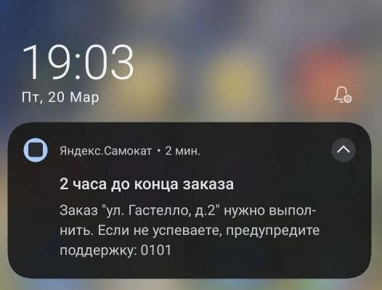
BUG-30 | Переход по нотификации вызывает ошибку в приложении | Блокирующий | Открыт | 1. Создать курьера POST /api/v1/courier {"login": "test","password": "1234"} 2. Создать заказ с валидной Датой доставки POST /api/v1/orders {"firstName": "Александр", "lastName": "Слон", "address": "ул. Гастелло, 2", "metroStation": 3, "phone": "+79159999999", "rentTime": 1, "deliveryDate": "Дата доставки", "comment": "Тест", "color": ["BLACK"]} 3. Открыть мобильное приложение 4. Авторизоваться с учетными данными созданного курьера 5. Изменить статус заказа на "Курьер едет к вам", нажав кнопку "Принять" и подтвердить по кнопке "Да" в приложении | 1. В настройках телефона поменять дату на Дату доставки 2. Перейти по нотификации "2 часа до конца заказа" | Переход по нотификации ведёт в приложение на вкладку «Мои» | Переход по нотификации вызывает ошибку в приложении | Эмулятор Android Studio Pixel 8, Android 9.0, рарзрешение 1920x1080 Яндекс.Самокат, v 2.0 | 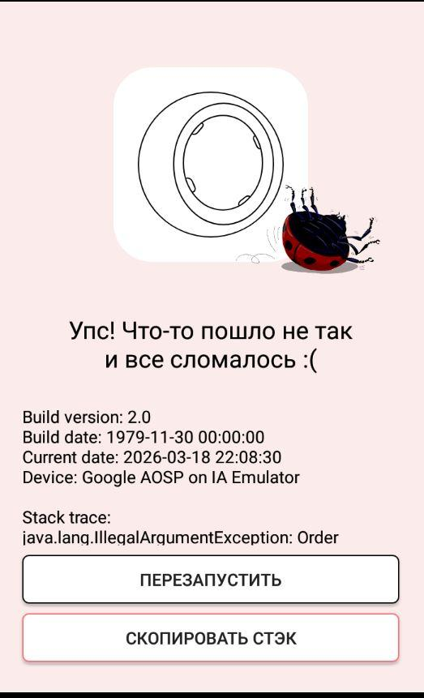
BUG-31 | Пуш-уведомление не содержит изображение колеса от самоката, расположенного слева от логотипа приложения Яндекс Самокат | Желательный | Открыт | 1. Создать курьера POST /api/v1/courier {"login": "test","password": "1234"} 2. Создать заказ с валидной Датой доставки POST /api/v1/orders {"firstName": "Александр", "lastName": "Слон", "address": "ул. Гастелло, 2", "metroStation": 3, "phone": "+79159999999", "rentTime": 1, "deliveryDate": "Дата доставки", "comment": "Тест", "color": ["BLACK"]} 3. Открыть мобильное приложение 4. Авторизоваться с учетными данными созданного курьера 5. Изменить статус заказа на "Курьер едет к вам", нажав кнопку "Принять" и подтвердить по кнопке "Да" в приложении | 1. В настройках телефона поменять дату на Дату доставки 2. Перейти в мобильное приложение | Пуш-уведомление содержит изображение колеса от самоката, расположенного слева от логотипа приложения Яндекс Самокат | Пуш-уведомление НЕ содержит изображение колеса от самоката, расположенного слева от логотипа приложения Яндекс Самокат | Эмулятор Android Studio Pixel 8, Android 9.0, рарзрешение 1920x1080 Яндекс.Самокат, v 2.0 | 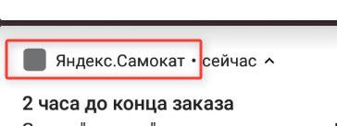
BUG-32 | В пуш-уведомлении не указано до какого времени выполнить заказ | Стандартный | Открыт | 1. Создать курьера POST /api/v1/courier {"login": "test","password": "1234"} 2. Создать заказ с валидной Датой доставки POST /api/v1/orders {"firstName": "Александр", "lastName": "Слон", "address": "ул. Гастелло, 2", "metroStation": 3, "phone": "+79159999999", "rentTime": 1, "deliveryDate": "Дата доставки", "comment": "Тест", "color": ["BLACK"]} 3. Открыть мобильное приложение 4. Авторизоваться с учетными данными созданного курьера 5. Изменить статус заказа на "Курьер едет к вам", нажав кнопку "Принять" и подтвердить по кнопке "Да" в приложении | 1. В настройках телефона поменять дату на Дату доставки 2. Перейти в мобильное приложение | Уведомление : "2 часа до конца заказа. Заказ «[Адрес заказа]» нужно выполнить до 23:59. Если не успеваете, предупредите поддержку: 0101" | Уведомление "2 часа до конца заказа. Заказ "[Адрес заказа]" нужно выполнить. Если не успеваете, предупредите поддержку: 0101" | Эмулятор Android Studio Pixel 8, Android 9.0, рарзрешение 1920x1080 Яндекс.Самокат, v 2.0 | 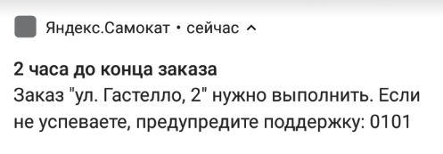
BUG-33 | В мобильном приложении, при отсутствии интернет-соединения, не отображается всплывающее окно «Отсутствует интернет-соединение» после нажатия на кнопки "Выйти", "Карточка заказа" или фильтр по станции метро | Стандартный | Открыт | 1. Создать курьера POST /api/v1/courier {"login": "test","password": "1234"} 2. Открыть мобильное приложение 3. Авторизоваться с учетными данными созданного курьера | 1. Отключить интернет-соединение 2. Нажать на кнопки: "Выйти", "Карточка заказа" или фильтр по станции метро | Всплывающее окно «Отсутствует интернет-соединение» отображается при нажатии на любую активную кнопку приложения при отсутствии интернет-соединения | Всплывающее окно «Отсутствует интернет-соединение» не отображается, если нажать на кнопку "Выйти", Карточка заказа" или фильтр по станции метро при отсутствии интернет-соединения | Эмулятор Android Studio Pixel 8, Android 9.0, рарзрешение 1920x1080 Яндекс.Самокат, v 2.0 | 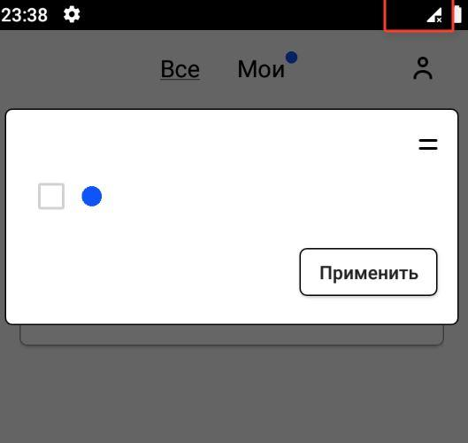
BUG-34 | Всплывающее в приложении окно "Отсутствует интернет-соединение" закрывается по тапу за пределами кнопки "Ок" | Желательный | Открыт | 1. Создать курьера POST /api/v1/courier {"login": "test","password": "1234"} 2. Открыть мобильное приложение 3. Авторизоваться с учетными данными созданного курьера | 1. Отключить интернет 2. Нажать по вкладке "Мои" 3. Нажать за пределами кнопки "Ок" окна "Отсутствует интернет-соединение | Всплывающее окно "Отсутствует интернет-соединение" НЕ закрывается по тапу за пределами кнопки "Ок" | Всплывающее окно "Отсутствует интернет-соединение" закрывается по тапу за пределами окна | Эмулятор Android Studio Pixel 8, Android 9.0, рарзрешение 1920x1080 Яндекс.Самокат, v 2.0
BUG-35 | Уведомление "2 часа до конца заказа" приходит курьеру, если до конца срока доставки осталось меньше 2-х часов | Стандартный | Открыт | 1. Создать курьера POST /api/v1/courier {"login": "test","password": "1234"} 2. Создать заказ с валидной Датой доставки POST /api/v1/orders {"firstName": "Александр", "lastName": "Слон", "address": "ул. Гастелло, 2", "metroStation": 3, "phone": "+79159999999", "rentTime": 1, "deliveryDate": "Дата доставки", "comment": "Тест", "color": ["BLACK"]} 3. Открыть мобильное приложение 4. Авторизоваться с учетными данными созданного курьера 5. Изменить статус заказа на "Курьер едет к вам", нажав кнопку "Принять" и подтвердить по кнопке "Да" в приложении | 1. В настройках телефона поменять дату на Дату доставки и время на 22:00 2. Перейти в мобильное приложение | Уведомление "2 часа до конца заказа" пришло в день заказа в 21:59 | Уведомление "2 часа до конца заказа" пришло позже | Эмулятор Android Studio Pixel 8, Android 9.0, рарзрешение 1920x1080 Яндекс.Самокат, v 2.0 | 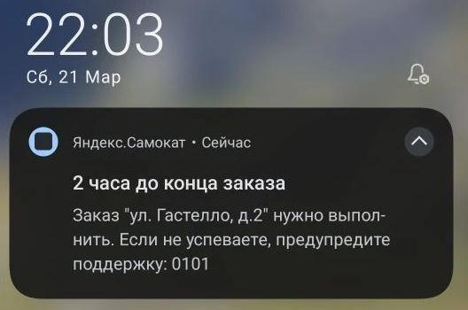
 | API
BUG-37 | Ответ 201 created при отправке POST /api/v1/courier запроса на создание курьера если в Login русские буквы | Критический | Открыт |  | 1. Создать курьера POST /api/v1/courier {"login": "тест","password": "1234", "firstName": "Ivan"} | Код 400 Bad Request | Код 201 created | Адрес сервера: https://5ed1cc79-245e-40d9-93d4-0631cebb6d76.serverhub.praktikum-services.ru/
BUG-38 | Курьер создан В БД в таблице "Couriers" при при отправке POST /api/v1/courier запроса на создание курьера, если Login содержит русские буквы | Критический | Открыт |  | 1. Создать курьера POST /api/v1/courier {"login": "тест","password": "1234", "firstName": "Ivan"} | В БД в таблице "Couriers" курьер не создан | В БД в таблице "Couriers" курьер создан | Адрес сервера: https://5ed1cc79-245e-40d9-93d4-0631cebb6d76.serverhub.praktikum-services.ru/
BUG-39 | Ответ 201 created при отправке POST /api/v1/courier запроса на создание курьера если значение Login 1 символ, 11 символов, 12 символов, 14 символов | Критический | Открыт |  | 1. Создать курьера POST /api/v1/courier {"login": "t","password": "1234", "firstName": "Ivan"} | Код 400 Bad Request | Код 201 created | Адрес сервера: https://5ed1cc79-245e-40d9-93d4-0631cebb6d76.serverhub.praktikum-services.ru/
BUG-40 | Курьер создан В БД в таблице "Couriers" при при отправке POST /api/v1/courier запроса на создание курьера, если Login содержит 1 символ, 11 символов, 12 символов, 14 символов | Критический | Открыт |  | 1. Создать курьера POST /api/v1/courier {"login": "t","password": "1234", "firstName": "Ivan"} | В БД в таблице "Couriers" курьер не создан | В БД в таблице "Couriers" курьер создан | Адрес сервера: https://5ed1cc79-245e-40d9-93d4-0631cebb6d76.serverhub.praktikum-services.ru/
BUG-41 | Ответ 201 created при отправке POST /api/v1/courier запроса на создание курьера если Login содержит цифры | Критический | Открыт |  | 1. Создать курьера POST /api/v1/courier {"login": "test03","password": "1234", "firstName": "Ivan"} | Код 400 Bad Request | Код 201 created | Адрес сервера: https://5ed1cc79-245e-40d9-93d4-0631cebb6d76.serverhub.praktikum-services.ru/
BUG-42 | Курьер создан В БД в таблице "Couriers" при при отправке POST /api/v1/courier запроса на создание курьера, если Login содержит цифры | Критический | Открыт |  | 1. Создать курьера POST /api/v1/courier {"login": "test03","password": "1234", "firstName": "Ivan"} | В БД в таблице "Couriers" курьер не создан | В БД в таблице "Couriers" курьер создан | Адрес сервера: https://5ed1cc79-245e-40d9-93d4-0631cebb6d76.serverhub.praktikum-services.ru/
BUG-43 | Ответ 201 created при отправке POST /api/v1/courier запроса на создание курьера если Login содержит спецсимволы | Критический | Открыт |  | 1. Создать курьера POST /api/v1/courier {"login": "test@","password": "1234", "firstName": "Ivan"} | Код 400 Bad Request | Код 201 created | Адрес сервера: https://5ed1cc79-245e-40d9-93d4-0631cebb6d76.serverhub.praktikum-services.ru/
BUG-44 | Курьер создан В БД в таблице "Couriers" при при отправке POST /api/v1/courier запроса на создание курьера, если Login содержит спецсимволы | Критический | Открыт |  | 1. Создать курьера POST /api/v1/courier {"login": "test@","password": "1234", "firstName": "Ivan"} | В БД в таблице "Couriers" курьер не создан | В БД в таблице "Couriers" курьер создан | Адрес сервера: https://5ed1cc79-245e-40d9-93d4-0631cebb6d76.serverhub.praktikum-services.ru/
BUG-45 | Ответ 201 created при отправке POST /api/v1/courier запроса на создание курьера если Login содержит длинное значение | Критический | Открыт |  | 1. Создать курьера POST /api/v1/courier {"login": "testtesttesttesttesttesttesttesttesttesttesttesttesttesttesttesttesttesttesttesttesttesttesttesttesttesttesttesttestesttesttesttesttesttesttesttesttesttesttesttesttesttest","password": "1234", "firstName": "Ivan"} | Код 400 Bad Request | Код 201 created | Адрес сервера: https://5ed1cc79-245e-40d9-93d4-0631cebb6d76.serverhub.praktikum-services.ru/
BUG-46 | Курьер создан В БД в таблице "Couriers" при при отправке POST /api/v1/courier запроса на создание курьера, если Login содержит длинное значение | Критический | Открыт |  | 1. Создать курьера POST /api/v1/courier {"login": "testtesttesttesttesttesttesttesttesttesttesttesttesttesttesttesttesttesttesttesttesttesttesttesttesttesttesttesttestesttesttesttesttesttesttesttesttesttesttesttesttesttest","password": "1234", "firstName": "Ivan"} | В БД в таблице "Couriers" курьер не создан | В БД в таблице "Couriers" курьер создан | Адрес сервера: https://5ed1cc79-245e-40d9-93d4-0631cebb6d76.serverhub.praktikum-services.ru/
BUG-47 | Ответ 201 created при отправке POST /api/v1/courier запроса на создание курьера если в поле Password 3 символа, 5 символов | Критический | Открыт |  | 1. Создать курьера POST /api/v1/courier {"login": "test","password": "123", "firstName": "Ivan"} | Код 400 Bad Request | Код 201 created | Адрес сервера: https://5ed1cc79-245e-40d9-93d4-0631cebb6d76.serverhub.praktikum-services.ru/
BUG-48 | Курьер создан В БД в таблице "Couriers" при при отправке POST /api/v1/courier запроса на создание курьера, если в поле Password 3 символа, 5 символов | Критический | Открыт |  | 1. Создать курьера POST /api/v1/courier {"login": "test","password": "123", "firstName": "Ivan"} | В БД в таблице "Couriers" курьер не создан | В БД в таблице "Couriers" курьер создан | Адрес сервера: https://5ed1cc79-245e-40d9-93d4-0631cebb6d76.serverhub.praktikum-services.ru/
BUG-49 | Ответ 201 created при отправке POST /api/v1/courier запроса на создание курьера если Password содержит буквы | Критический | Открыт |  | 1. Создать курьера POST /api/v1/courier {"login": "test","password": "один", "firstName": "Ivan"} | Код 400 Bad Request | Код 201 created | Адрес сервера: https://5ed1cc79-245e-40d9-93d4-0631cebb6d76.serverhub.praktikum-services.ru/
BUG-50 | Курьер создан В БД в таблице "Couriers" при при отправке POST /api/v1/courier запроса на создание курьера, если Password содержит буквы | Критический | Открыт |  | 1. Создать курьера POST /api/v1/courier {"login": "test","password": "один", "firstName": "Ivan"} | В БД в таблице "Couriers" курьер не создан | В БД в таблице "Couriers" курьер создан | Адрес сервера: https://5ed1cc79-245e-40d9-93d4-0631cebb6d76.serverhub.praktikum-services.ru/
BUG-51 | Ответ 201 created при отправке POST /api/v1/courier запроса на создание курьера если Password содержит спецсимволы | Критический | Открыт |  | 1. Создать курьера POST /api/v1/courier {"login": "test","password": "123$", "firstName": "Ivan"} | Код 400 Bad Request | Код 201 created | Адрес сервера: https://5ed1cc79-245e-40d9-93d4-0631cebb6d76.serverhub.praktikum-services.ru/
BUG-52 | Курьер создан В БД в таблице "Couriers" при при отправке POST /api/v1/courier запроса на создание курьера, если Password содержит спецсимволы | Критический | Открыт |  | 1. Создать курьера POST /api/v1/courier {"login": "test","password": "123$", "firstName": "Ivan"} | В БД в таблице "Couriers" курьер не создан | В БД в таблице "Couriers" курьер создан | Адрес сервера: https://5ed1cc79-245e-40d9-93d4-0631cebb6d76.serverhub.praktikum-services.ru/
BUG-53 | Ответ 201 created при отправке POST /api/v1/courier запроса на создание курьера если Password содержит длинное значение | Критический | Открыт |  | 1. Создать курьера POST /api/v1/courier {"login": "test","password": "21345678978945645689800000000000000000000000000000000000000000111111111111111111111111111111111111", "firstName": "Ivan"} | Код 400 Bad Request | Код 201 created | Адрес сервера: https://5ed1cc79-245e-40d9-93d4-0631cebb6d76.serverhub.praktikum-services.ru/
BUG-54 | Курьер создан В БД в таблице "Couriers" при при отправке POST /api/v1/courier запроса на создание курьера, если Password содержит длинное значение | Критический | Открыт |  | 1. Создать курьера POST /api/v1/courier {"login": "test","password": "21345678978945645689800000000000000000000000000000000000000000111111111111111111111111111111111111", "firstName": "Ivan"} | В БД в таблице "Couriers" курьер не создан | В БД в таблице "Couriers" курьер создан | Адрес сервера: https://5ed1cc79-245e-40d9-93d4-0631cebb6d76.serverhub.praktikum-services.ru/
BUG-55 | Ответ 201 created при отправке POST /api/v1/courier запроса на создание курьера если Password содержит дробные числа | Критический | Открыт |  | 1. Создать курьера POST /api/v1/courier {"login": "test","password": "2.11", "firstName": "Ivan"} | Код 400 Bad Request | Код 201 created | Адрес сервера: https://5ed1cc79-245e-40d9-93d4-0631cebb6d76.serverhub.praktikum-services.ru/
BUG-56 | Курьер создан В БД в таблице "Couriers" при при отправке POST /api/v1/courier запроса на создание курьера, если Password содержит дробные числа | Критический | Открыт |  | 1. Создать курьера POST /api/v1/courier {"login": "test","password": "2.11", "firstName": "Ivan"} | В БД в таблице "Couriers" курьер не создан | В БД в таблице "Couriers" курьер создан | Адрес сервера: https://5ed1cc79-245e-40d9-93d4-0631cebb6d76.serverhub.praktikum-services.ru/
BUG-57 | Ответ 201 created при отправке POST /api/v1/courier запроса на создание курьера если "firstName" содержит арабские буквы | Стандартный | Открыт |  | 1. Создать курьера POST /api/v1/courier {"login": "test","password": "1234", "firstName": "يحيى"} | Код 400 Bad Request | Код 201 created | Адрес сервера: https://5ed1cc79-245e-40d9-93d4-0631cebb6d76.serverhub.praktikum-services.ru/
BUG-58 | Курьер создан В БД в таблице "Couriers" при при отправке POST /api/v1/courier запроса на создание курьера, если firstName содержит арабские буквы | Критический | Открыт |  | 1. Создать курьера POST /api/v1/courier {"login": "test","password": "1234", "firstName": "يحيى"} | В БД в таблице "Couriers" курьер не создан | В БД в таблице "Couriers" курьер создан | Адрес сервера: https://5ed1cc79-245e-40d9-93d4-0631cebb6d76.serverhub.praktikum-services.ru/
BUG-59 | Ответ 201 created при отправке POST /api/v1/courier запроса на создание курьера если в поле firstName 1 символ, 11 символов | Стандартный | Открыт |  | 1. Создать курьера POST /api/v1/courier {"login": "test","password": "1234", "firstName": "I"} | Код 400 Bad Request | Код 201 created | Адрес сервера: https://5ed1cc79-245e-40d9-93d4-0631cebb6d76.serverhub.praktikum-services.ru/
BUG-60 | Курьер создан В БД в таблице "Couriers" при при отправке POST /api/v1/courier запроса на создание курьера, если в поле firstName 1 символ, 11 символов | Критический | Открыт |  | 1. Создать курьера POST /api/v1/courier {"login": "test","password": "1234", "firstName": "I"} | В БД в таблице "Couriers" курьер не создан | В БД в таблице "Couriers" курьер создан | Адрес сервера: https://5ed1cc79-245e-40d9-93d4-0631cebb6d76.serverhub.praktikum-services.ru/
BUG-61 | Ответ 201 created при отправке POST /api/v1/courier запроса на создание курьера если firstName содержит цифры | Стандартный | Открыт |  | 1. Создать курьера POST /api/v1/courier {"login": "test","password": "1234", "firstName": "Ivan142"} | Код 400 Bad Request | Код 201 created | Адрес сервера: https://5ed1cc79-245e-40d9-93d4-0631cebb6d76.serverhub.praktikum-services.ru/
BUG-62 | Курьер создан В БД в таблице "Couriers" при при отправке POST /api/v1/courier запроса на создание курьера, если firstName содержит цифры | Критический | Открыт |  | 1. Создать курьера POST /api/v1/courier {"login": "test","password": "1234", "firstName": "Ivan142"} | В БД в таблице "Couriers" курьер не создан | В БД в таблице "Couriers" курьер создан | Адрес сервера: https://5ed1cc79-245e-40d9-93d4-0631cebb6d76.serverhub.praktikum-services.ru/
BUG-63 | Ответ 201 created при отправке POST /api/v1/courier запроса на создание курьера если firstName содержит спецсимволы | Стандартный | Открыт |  | 1. Создать курьера POST /api/v1/courier {"login": "test","password": "1234", "firstName": "Iv@n"} | Код 400 Bad Request | Код 201 created | Адрес сервера: https://5ed1cc79-245e-40d9-93d4-0631cebb6d76.serverhub.praktikum-services.ru/
BUG-64 | Курьер создан В БД в таблице "Couriers" при при отправке POST /api/v1/courier запроса на создание курьера, если firstName содержит спецсимволы | Критический | Открыт |  | 1. Создать курьера POST /api/v1/courier {"login": "test","password": "1234", "firstName": "Iv@n"} | В БД в таблице "Couriers" курьер не создан | В БД в таблице "Couriers" курьер создан | Адрес сервера: https://5ed1cc79-245e-40d9-93d4-0631cebb6d76.serverhub.praktikum-services.ru/
BUG-65 | Ответ 201 created при отправке POST /api/v1/courier запроса на создание курьера если firstName содержит длинное значение | Стандартный | Открыт |  | 1. Создать курьера POST /api/v1/courier {"login": "test","password": "1234", "firstName": "IvanIvanIvanIvanIvanIvanIvanIvanIvanIvanIvanIvanIvanIvanIvanIvanIvanIvanIvanIvanIvanIvanIvanIvanIvanIvanIvanIvanIvanIvanIvanIvanIvanIvanIvanIvanIvanIvanIvanIvanIvanIvanIvanIvanIvanIvanIvanIvan"} | Код 400 Bad Request | Код 201 created | Адрес сервера: https://5ed1cc79-245e-40d9-93d4-0631cebb6d76.serverhub.praktikum-services.ru/
BUG-66 | Курьер создан В БД в таблице "Couriers" при при отправке POST /api/v1/courier запроса на создание курьера, если firstName содержит длинное значение | Критический | Открыт |  | 1. Создать курьера POST /api/v1/courier {"login": "test","password": "1234", "firstName": "IvanIvanIvanIvanIvanIvanIvanIvanIvanIvanIvanIvanIvanIvanIvanIvanIvanIvanIvanIvanIvanIvanIvanIvanIvanIvanIvanIvanIvanIvanIvanIvanIvanIvanIvanIvanIvanIvanIvanIvanIvanIvanIvanIvanIvanIvanIvanIvan"} | В БД в таблице "Couriers" курьер не создан | В БД в таблице "Couriers" курьер создан | Адрес сервера: https://5ed1cc79-245e-40d9-93d4-0631cebb6d76.serverhub.praktikum-services.ru/
BUG-67 | При отправке запроса DELETE /api/v1/courier/:id на удаление курьера из базы данных все связанные с ним заказы в таблице "orders" сохраняются | Критический | Открыт | 1. Создать курьера POST /api/v1/courier {"login": "test","password": "1234"} 2. Создать заказ с валидной Датой доставки POST /api/v1/orders {"firstName": "Александр", "lastName": "Слон", "address": "ул. Гастелло, 2", "metroStation": 3, "phone": "+79159999999", "rentTime": 1, "deliveryDate": "Дата доставки", "comment": "Тест", "color": ["BLACK"]} 3. Открыть мобильное приложение 4. Авторизоваться с учетными данными созданного курьера 5. Изменить статус заказа на "Курьер едет к вам", нажав кнопку "Принять" и подтвердить по кнопке "Да" в приложении | 1. Удалить курьера DELETE /api/v1/courier/:id 2. Проверить,что заказ удалился | Все связанные с курьером заказы удалены из таблицы "orders" | Все связанные с курьером заказы, в таблицы "orders" при удалении курьера сохраняются | Адрес сервера: https://5ed1cc79-245e-40d9-93d4-0631cebb6d76.serverhub.praktikum-services.ru/
BUG-68 | Ответ 404 Not Found при отправке запроса DELETE /api/v1/courier/:id на удаление курьера без id в поле URL | Стандартный | Открыт | 1. Создать курьера POST /api/v1/courier {"login": "test","password": "1234", "firstName": "Ivan"} | Удалить курьера DELETE /api/v1/courier | Код 400 Bad Request | Код 404 Not Found | Адрес сервера: https://5ed1cc79-245e-40d9-93d4-0631cebb6d76.serverhub.praktikum-services.ru/
 | Баги вне тестовой документации
BUG-69 | Текст плейсхолдера поля "Введите номер заказа" при переходе в Статус заказа в шапке | Желательный | Открыт | 1. Запустить тестовый стенд https://5ed1cc79-245e-40d9-93d4-0631cebb6d76.serverhub.praktikum-services.ru/ | 1. Нажать на кнопку Статус заказ в шапке | Текст плейсхолдера поля для ввода номера заказа в шапке – "Номер заказа" | Текст плейсхолдера поля для ввода номера заказа в шапке – "Введите номер заказа" | Windows 10, Chrome (145.0.7632.160 ), 1280x720 | 1920x1080; Windows 10, Яндекс Браузер (25.12.4.1259), 1280x720 | 1920x1080
BUG-70 | Непредусмотренная кнопка "Go!" в поле для ввода номера заказа в шапке экрана Статус заказа | Стандартный | Открыт | 1. Запустить тестовый стенд https://5ed1cc79-245e-40d9-93d4-0631cebb6d76.serverhub.praktikum-services.ru/ 2. Перейти на экран Сделать заказ | 1. Нажать на кнопку Статус заказа в шапке | Поле для ввода номера заказа в шапке отображается без кнопки | Справа от поля для ввода номера заказа в шапке отображается кнопка "Go!" | Windows 10, Chrome (145.0.7632.160 ), 1280x720 | 1920x1080; Windows 10, Яндекс Браузер (25.12.4.1259), 1280x720 | 1920x1080
BUG-71 | Текстовый вид курсора в поле "Когда привезти самокат" | Желательный | Открыт | 1. Запустить тестовый стенд https://5ed1cc79-245e-40d9-93d4-0631cebb6d76.serverhub.praktikum-services.ru/ 2. Перейти на экран Сделать заказ 3. Ввести на экране Сделать заказ: Имя: Александр, Фамилия: Слон, Адрес: ул. Гастелло, 2, Станция метро: Сокольники, Телефон: "+79159999999", 4. Нажать на кнопку Дальше | 1. Навести курсор на поле Когда привезти самокат | Вид курсора – Рука при наведении на поле Когда привезти самокат | Вид курсора – текстовый курсор при наведении на поле Когда привезти самокат | Windows 10, Chrome (145.0.7632.160 ), 1280x720 | 1920x1080; Windows 10, Яндекс Браузер (25.12.4.1259), 1280x720 | 1920x1080
BUG-72 | Серый цвет иконки календаря в активном поле "Когда привезти самокат" на экране оформления заказа | Желательный | Открыт | 1. Запустить тестовый стенд https://5ed1cc79-245e-40d9-93d4-0631cebb6d76.serverhub.praktikum-services.ru/ 2. Перейти на экран Сделать заказ 3. Ввести на экране Сделать заказ: Имя: Александр, Фамилия: Слон, Адрес: ул. Гастелло, 2, Станция метро: Сокольники, Телефон: "+79159999999", 4. Нажать на кнопку Дальше | 1. Нажать на поле Когда привезти самокат | Чёрный цвет иконки календаря в активном поле Когда привезти самокат | Серый цвет иконки календаря в активном поле Когда привезти самокат | Windows 10, Chrome (145.0.7632.160 ), 1280x720 | 1920x1080; Windows 10, Яндекс Браузер (25.12.4.1259), 1280x720 | 1920x1080
BUG-73 | Неправильное выравнивание и внешний вид всплывающего календаря для ввода значения в поле Когда привезти самокат на экране оформления заказа | Желательный | Открыт | 1. Запустить тестовый стенд https://5ed1cc79-245e-40d9-93d4-0631cebb6d76.serverhub.praktikum-services.ru/ 2. Перейти на экран Сделать заказ 3. Ввести на экране Сделать заказ: Имя: Александр, Фамилия: Слон, Адрес: ул. Гастелло, 2, Станция метро: Сокольники, Телефон: "+79159999999", 4. Нажать на кнопку Дальше | 1. Нажать на поле Когда привезти самокат | Календарь выровнен по правому краю поля Когда привезти самокат, граница серая, фон белый, наименование месяца с большой буквы, наименование месяца выровнено по левому краю, кнопки перехода по месяцам выровнены по правому краю, цвет текста наименования будней – серый, цвет текста наименования и значеный выходных – красный | Календарь выровнен по центру поля Когда привезти самокат, граница серая, фон светло-серый, верхняя граница по центру выделяется треугольником, наименование месяца с маленькой буквы, наименование месяца выровнено по центру, кнопки перехода по месяцам расположены слева и справа от его наименования, цвет текста наименования и значения дней недели – серый, наименования месяца и дней недели отделены от значений дней фоном и тонкой границей серого цвета | Windows 10, Chrome (145.0.7632.160 ), 1280x720 | 1920x1080; Windows 10, Яндекс Браузер (25.12.4.1259), 1280x720 | 1920x1080
BUG-74 | Серый цвет плейсхолдеров активных полей Когда привезти самокат и срока аренды на экране оформления заказа | Желательный | Открыт | 1. Запустить тестовый стенд https://5ed1cc79-245e-40d9-93d4-0631cebb6d76.serverhub.praktikum-services.ru/ 2. Перейти на экран Сделать заказ 3. Ввести на экране Сделать заказ: Имя: Александр, Фамилия: Слон, Адрес: ул. Гастелло, 2, Станция метро: Сокольники, Телефон: "+79159999999", 4. Нажать на кнопку Дальше | 1. Нажать на поле Когда привезти самокат 2. Нажать на поле Срок аренды | Чёрный цвет текста плейсхолдера активных полей Когда привезти самокат и срок аренды | Серый цвет текста плейсхолдера активных полей Когда привезти самокат и срок аренды | Windows 10, Chrome (145.0.7632.160 ), 1280x720 | 1920x1080; Windows 10, Яндекс Браузер (25.12.4.1259), 1280x720 | 1920x1080 | 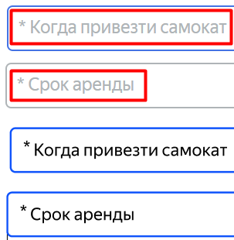
BUG-75 | Поле Срок аренды на экране оформления заказа не подсвечиваетя синим при клике на него | Желательный | Открыт | 1. Запустить тестовый стенд https://5ed1cc79-245e-40d9-93d4-0631cebb6d76.serverhub.praktikum-services.ru/ 2. Перейти на экран Сделать заказ 3. Ввести на экране Сделать заказ: Имя: Александр, Фамилия: Слон, Адрес: ул. Гастелло, 2, Станция метро: Сокольники, Телефон: "+79159999999", 4. Нажать на кнопку Дальше | 1. Нажать на поле Срок аренды | Поле подсвечивается синим | Поле не подсвечивается синим цветом | Windows 10, Chrome (145.0.7632.160 ), 1280x720 | 1920x1080; Windows 10, Яндекс Браузер (25.12.4.1259), 1280x720 | 1920x1080
BUG-76 | Серый цвет и форма треугольник у иконки поля Срок аренды на экране оформления заказа | Желательный | Открыт | 1. Запустить тестовый стенд https://5ed1cc79-245e-40d9-93d4-0631cebb6d76.serverhub.praktikum-services.ru/ 2. Перейти на экран Сделать заказ 3. Ввести на экране Сделать заказ: Имя: Александр, Фамилия: Слон, Адрес: ул. Гастелло, 2, Станция метро: Сокольники, Телефон: "+79159999999", 4. Нажать на кнопку Дальше | 1. Нажать на поле Срок аренды | Чёрный цвет и форма стрелочка с двумя прямыми линиями у иконки поля Срок аренды | Серый цвет и форма треугольник у иконки поля Срок аренды | Windows 10, Chrome (145.0.7632.160 ), 1280x720 | 1920x1080; Windows 10, Яндекс Браузер (25.12.4.1259), 1280x720 | 1920x1080
BUG-77 | Неправильное выравнивание, ширина и внешний вид выпадающего списка для выбора значения в поле Срок аренды на экране оформления заказа | Желательный | Открыт | 1. Запустить тестовый стенд https://5ed1cc79-245e-40d9-93d4-0631cebb6d76.serverhub.praktikum-services.ru/ 2. Перейти на экран Сделать заказ 3. Ввести на экране Сделать заказ: Имя: Александр, Фамилия: Слон, Адрес: ул. Гастелло, 2, Станция метро: Сокольники, Телефон: "+79159999999", 4. Нажать на кнопку Дальше | 1. Нажать на поле Срок аренды | Выпадающий список во всю ширину поля Срок аренды, все элементы списка доступны без полосы прокрутки, тонкая граница черного цвета с закруглёнными краями, цвет текста элементов – черный, расстояние между элементами равно одной строке | Выпадающий список с фиксированной шириной значительное меньшей ширины поля Срок аренды, последний элемент списка доступен только с помощью полосы прокрутки, тонкая граница серого цвета с острыми краями, цвет текста элементов –серый, расстояние между элементами больше одной строки | Windows 10, Chrome (145.0.7632.160 ), 1280x720 | 1920x1080; Windows 10, Яндекс Браузер (25.12.4.1259), 1280x720 | 1920x1080
BUG-78 | Синий фон, белая галочка и нет границы у чекбокса активного значения поля Цвет самоката на экране оформления заказа | Желательный | Открыт | 1. Запустить тестовый стенд https://5ed1cc79-245e-40d9-93d4-0631cebb6d76.serverhub.praktikum-services.ru/ 2. Перейти на экран Сделать заказ 3. Ввести на экране Сделать заказ: Имя: Александр, Фамилия: Слон, Адрес: ул. Гастелло, 2, Станция метро: Сокольники, Телефон: "+79159999999", 4. Нажать на кнопку Дальше | 1. Выбрать любое значение в поле Цвет самоката | Черная галочка на белом фоне с черной границей у чекбокса активного значения поля Цвет самоката | Белая галочка на синем фоне без границы у чекбокса активного значения поля Цвет самоката | Windows 10, Chrome (145.0.7632.160 ), 1280x720 | 1920x1080; Windows 10, Яндекс Браузер (25.12.4.1259), 1280x720 | 1920x1080 | 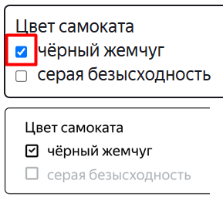
BUG-79 | Неверное сообщение об ошибке в поле «Телефон» на экране оформления заказа | Стандартный | Открыт | 1. Запустить тестовый стенд https://5ed1cc79-245e-40d9-93d4-0631cebb6d76.serverhub.praktikum-services.ru/ 2. Перейти на экран Сделать заказ | 1. Ввести на экране Сделать заказ: Имя: Александр, Фамилия: Слон, Адрес: ул. Гастелло, 2, Станция метро: Сокольники, Телефон: "", 2. Нажать на кнопку Дальше | Сообщение об ошике "Введите корректный телефон" | Сообщение об ошике "Введите корректный номер" | Windows 10, Chrome (145.0.7632.160 ), 1280x720 | 1920x1080; Windows 10, Яндекс Браузер (25.12.4.1259), 1280x720 | 1920x1080
BUG-80 | Неверный текст кнопки Дальше – "Далее" на экране оформления заказа | Желательный | Открыт | 1. Запустить тестовый стенд https://5ed1cc79-245e-40d9-93d4-0631cebb6d76.serverhub.praktikum-services.ru/ | 1. Перейти на экран Сделать заказ | Текст кнопки Дальше – "Дальше" | Текст кнопки Дальше – "Далее" | Windows 10, Chrome (145.0.7632.160 ), 1280x720 | 1920x1080; Windows 10, Яндекс Браузер (25.12.4.1259), 1280x720 | 1920x1080
BUG-81 | При нажатии кнопки "Заказать" на экране "Сделать заказ" в форме "Про аренду" система отображает окно с вопросом "Хотите оформить заказ?" с кнопками "Да" и "Нет" | Стандартный | Открыт | 1. Запустить тестовый стенд https://5ed1cc79-245e-40d9-93d4-0631cebb6d76.serverhub.praktikum-services.ru/ 2. Перейти на экран Сделать заказ 3. Ввести на экране Сделать заказ: Имя: Александр, Фамилия: Слон, Адрес: ул. Гастелло, 2, Станция метро: Сокольники, Телефон: +79159999999, Когда привезти самокат: 22.03.2026 Срок аренды: Сутки, Цвет самоката: чёрный жемчуг Комментарий для курьера: Тест | 1. Нажать кнопку Заказать | После нажатия на кнопку "Заказать" появляется окно с сообщением "Заказ оформлен Номер заказа NNNNN. Запишите его: пригодится, чтобы отслеживать статус". | Появляется окно с вопросом "Хотите оформить заказ?" и кнопками "Да" и "Нет" | Windows 10, Chrome (145.0.7632.160 ), 1280x720 | 1920x1080; Windows 10, Яндекс Браузер (25.12.4.1259), 1280x720 | 1920x1080
BUG-82 | Невозможно офортить заказ в браузере Google Chrome, на экране "Сделать заказ" при вводе валидных данных в форме "Про аренду" в модальном окне некликабельна кнопка "Да" | Блокирующий | Открыт | 1. Запустить тестовый стенд https://5ed1cc79-245e-40d9-93d4-0631cebb6d76.serverhub.praktikum-services.ru/ 2. Перейти на экран Сделать заказ 3. Ввести на экране Сделать заказ: Имя: Александр, Фамилия: Слон, Адрес: ул. Гастелло, 2, Станция метро: Сокольники, Телефон: +79159999999, Когда привезти самокат: 22.03.2026 Срок аренды: Сутки, Цвет самоката: чёрный жемчуг Комментарий для курьера: Тест | 1. Нажать кнопку Заказать 2. Нажать кнопку "Да" во всплывающем окне "Хотите отправить заказ?" | После нажатия на кнопку "Заказать" появляется окно с сообщением "Заказ оформлен Номер заказа NNNNN. Запишите его: пригодится, чтобы отслеживать статус". | После нажатия ничего не происходит. Пользователь остается на той же странице без каких-либо уведомлений или ошибок | Windows 10, Chrome (145.0.7632.160 ), 1280x720 | 1920x1080; Windows 10, Яндекс Браузер (25.12.4.1259), 1280x720 | 1920x1080 | 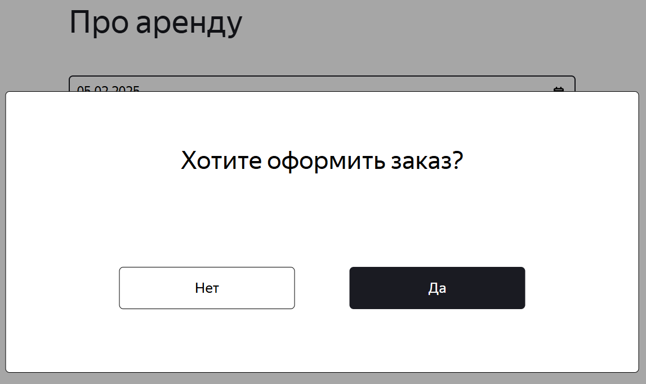
BUG-83 | На экране "Статус заказа" в всплывающем окне с сообщением "Заказ отменен" кнопка "Хорошо" расположена слишком близко к тексту | Желательный | Открыт | 1. Запустить тестовый стенд https://5ed1cc79-245e-40d9-93d4-0631cebb6d76.serverhub.praktikum-services.ru/ 2. Перейти на экран Сделать заказ 3. Ввести на экране Сделать заказ: Имя: Александр, Фамилия: Слон, Адрес: ул. Гастелло, 2, Станция метро: Сокольники, Телефон: +79159999999, Когда привезти самокат: 22.03.2026 Срок аренды: Сутки, Цвет самоката: чёрный жемчуг Комментарий для курьера: Тест 4. Нажать "Заказать" | 1. Перейти на страницу Статус заказа 2. Внизу формы заказа нажать на кнопку Отменить заказа 3. В окне "Хотите отменить заказ" нажать на кнопку отменить 4. Обратить внимание на то как расположена кнопка "Хорошо" | Кнопка "Хорошо" должна быть расположена ниже текста в всплывающем окне | Кнопка "Хорошо" расположена слишком близко к тексту | Windows 10, Chrome (145.0.7632.160 ), 1280x720 | 1920x1080; Windows 10, Яндекс Браузер (25.12.4.1259), 1280x720 | 1920x1080
BUG-84 | Одновременное подсвечивание обоих названий цвета в форме аренды | Желательный | Открыт | 1. Запустить тестовый стенд https://5ed1cc79-245e-40d9-93d4-0631cebb6d76.serverhub.praktikum-services.ru/ 2. Перейти на экран Сделать заказ 3. Ввести на экране Сделать заказ: Имя: Александр, Фамилия: Слон, Адрес: ул. Гастелло, 2, Станция метро: Сокольники, Телефон: +79159999999, Когда привезти самокат: 22.03.2026 Срок аренды: Сутки | 1. В форме цвет самоката выбрать один из цветов | Подсвечиватся только название выбранного цвета, | Подсвечиваются оба названия цвета самоката | Windows 10, Chrome (145.0.7632.160 ), 1280x720 | 1920x1080; Windows 10, Яндекс Браузер (25.12.4.1259), 1280x720 | 1920x1080
BUG-85 | На экране Статус заказа, при завершении заказа с просроченным статусом и переходе на пятый статус, отображается дублирование 4 и 5 статусов | Стандартный | Открыт |  | 1. Создать заказ через API с просроченной датой доставки 2. Открыть Charles и с помощью функции Map Local сделать подмену статуса на 3-й 3. Перейти на тестовый стенд Яндекс Самокат 4. Перейти в окно статус заказа в шапке лединга и ввести его номер | При переходе на пятый статус "Время аренда кончилась" предыдущий статус (статус 4) не меняется | Отображается дублирование 4 и 5 статусов | Windows 10, Chrome (145.0.7632.160 ), 1280x720 | 1920x1080; Windows 10, Яндекс Браузер (25.12.4.1259), 1280x720 | 1920x1080
BUG-86 | На экране Статус заказа При создании просроченного заказа статус первого заказа в цепочке автоматически меняется на красный | Стандартный | Открыт |  | 1. Создать заказ через API с просроченной датой доставки 2. Перейти на тестовый стенд Яндекс Самокат 3. Перейти в окно статус заказа в шапке лединга и ввести его номер | Первый статус заказа в цепочке не менятся | При создании просроченного заказа статус первого заказа в цепочке меняется на "Курьер задерживается. Не успеваем привезти самокат вовремя. Чтобы уточнить статус заказа, позвоните в поддержку: 0101." Статус и подпись подсвечивается красным | Windows 10, Chrome (145.0.7632.160 ), 1280x720 | 1920x1080; Windows 10, Яндекс Браузер (25.12.4.1259), 1280x720 | 1920x1080 | 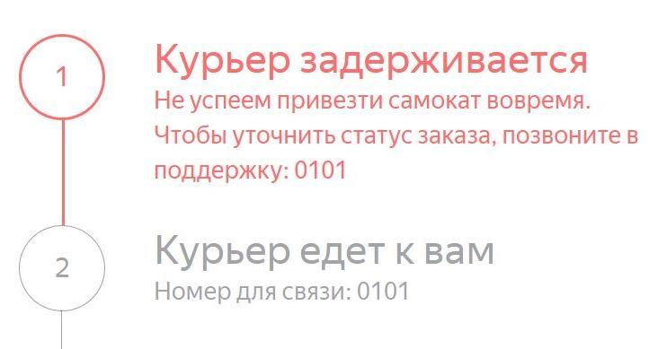
BUG-87 | На экране "Сделать заказ" в форме "Про аренду" при нажатии на кнопку "Заказать" логотип "Яндекс Самокат" в левом верхнем углу меняется на "Самокат Яндекс" | Стандартный | Открыт | 1. Запустить тестовый стенд https://5ed1cc79-245e-40d9-93d4-0631cebb6d76.serverhub.praktikum-services.ru/ 2. Перейти на экран Сделать заказ 3. Ввести на экране Сделать заказ: Имя: Александр, Фамилия: Слон, Адрес: ул. Гастелло, 2, Станция метро: Сокольники, Телефон: +79159999999, Когда привезти самокат: 22.03.2026 Срок аренды: Сутки, Цвет самоката: чёрный жемчуг Комментарий для курьера: Тест 4. Нажать "Заказать" | 1. Обратить внимание на логотип в верхнем левом углу | При нажатии на кнопку "Заказать" логотип "Яндекс Самокат" в левом верхнем углу не меняется | После нажатия на кнопку "Заказать" логотип в левом верхнем углу меняется - "Самокат Яндекс", | Windows 10, Chrome (145.0.7632.160 ), 1280x720 | 1920x1080; Windows 10, Яндекс Браузер (25.12.4.1259), 1280x720 | 1920x1080 | 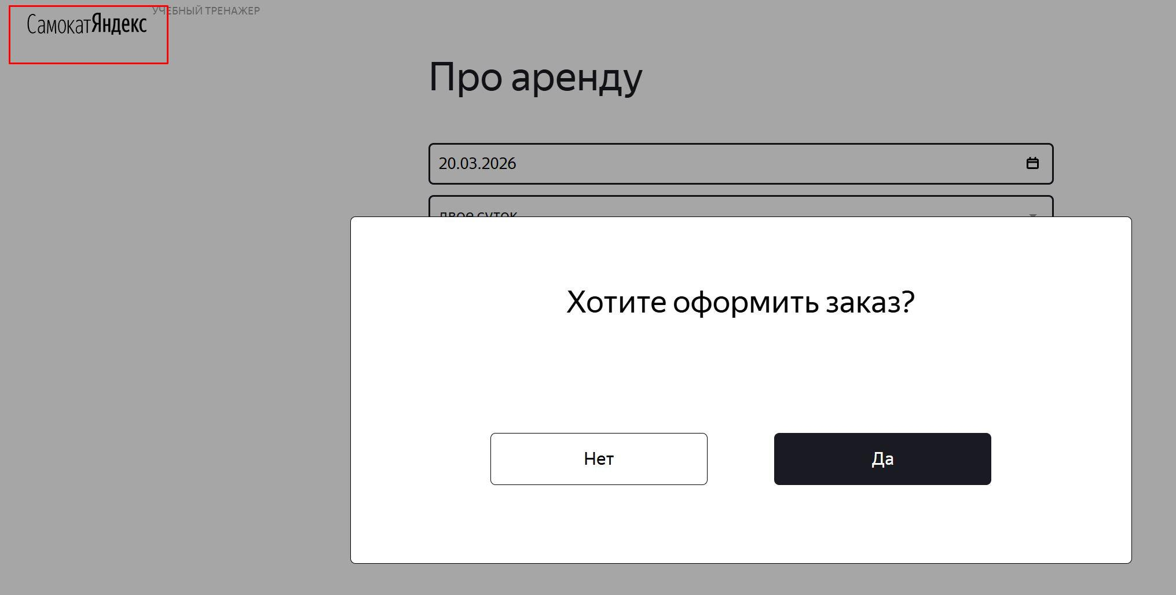
BUG-88 | При подтверждении заказа в приложении, карточка принятого заказа во вкладке "Мои" дублируется | Стандартный | Открыт | 1. Создать курьера POST /api/v1/courier { "login": "test", "password": "1234"} 2. Создать заказ POST /api/v1/orders {"firstName": "Александр", "lastName": "Слон", "address": "ул. Гастелло, 2", "metroStation": 3, "phone": "+79159999999", "rentTime": 1, "deliveryDate": "2025-03-22", "comment": "Тест.", "color": ["BLACK"]} | 1.Открыть мобильное приложение 2. Авторизоваться с учетными данными созданного курьера 3. Изменить статус заказа на "Курьер едет к вам", нажав кнопку "Принять" и подтвердить по кнопке "Да" | Карточка принятого заказа во вкладке "Мои" отображается в единственном экземпляре | Карточка принятого заказа во вкладке "Мои" дублируется | Эмулятор Android Studio Pixel 8, Android 9.0, рарзрешение 1920x1080 Яндекс.Самокат, v 2.0 | 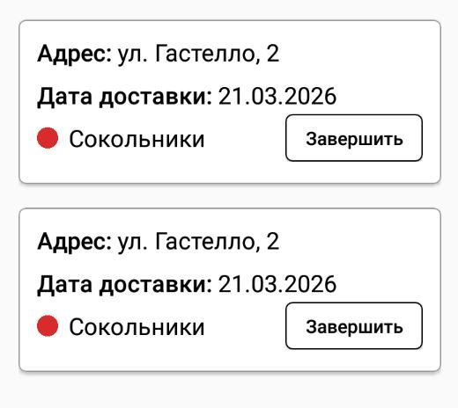
BUG-89 | При выборе цвета самоката серая безысходность, после оформления заказа, приложение выдает ошибку | Блокирующий | Открыт | 1. Создать курьера POST /api/v1/courier { "login": "test", "password": "1234"} 2. Создать заказ POST /api/v1/orders {"firstName": "Александр", "lastName": "Слон", "address": "ул. Гастелло, 2", "metroStation": 3, "phone": "+79159999999", "rentTime": 1, "deliveryDate": "2025-03-22", "comment": "Тест.", "color": ["GREY"]} | 1. Открыть мобильное приложение 2. Авторизоваться с учетными данными созданного курьера | Приложение работает корректно | Приложение выдает ошибку | Эмулятор Android Studio Pixel 8, Android 9.0, рарзрешение 1920x1080 Яндекс.Самокат, v 2.0
BUG-90 | Доступен ручной ввод в поле «Когда привезти самокат» на странице оформления заказа | Стандартный |  | 1. Запустить тестовый стенд https://5ed1cc79-245e-40d9-93d4-0631cebb6d76.serverhub.praktikum-services.ru/ 2. Перейти на экран Сделать заказ 3. Ввести на экране Сделать заказ: Имя: Александр, Фамилия: Слон, Адрес: ул. Гастелло, 2, Станция метро: Сокольники, Телефон: "+79159999999", 4. Нажать на кнопку Дальше | 1. Нажать на поле Когда привезти самокат 2. Ввести дату в поле вручную "22.03.2026" | Вводить значения вручную в поле Когда привезти самокат нельзя | Вручную в поле Когда привезти самокат можно ввести любые числа | Windows 10, Chrome (145.0.7632.160 ), 1280x720 | 1920x1080; Windows 10, Яндекс Браузер (25.12.4.1259), 1280x720 | 1920x1080 | 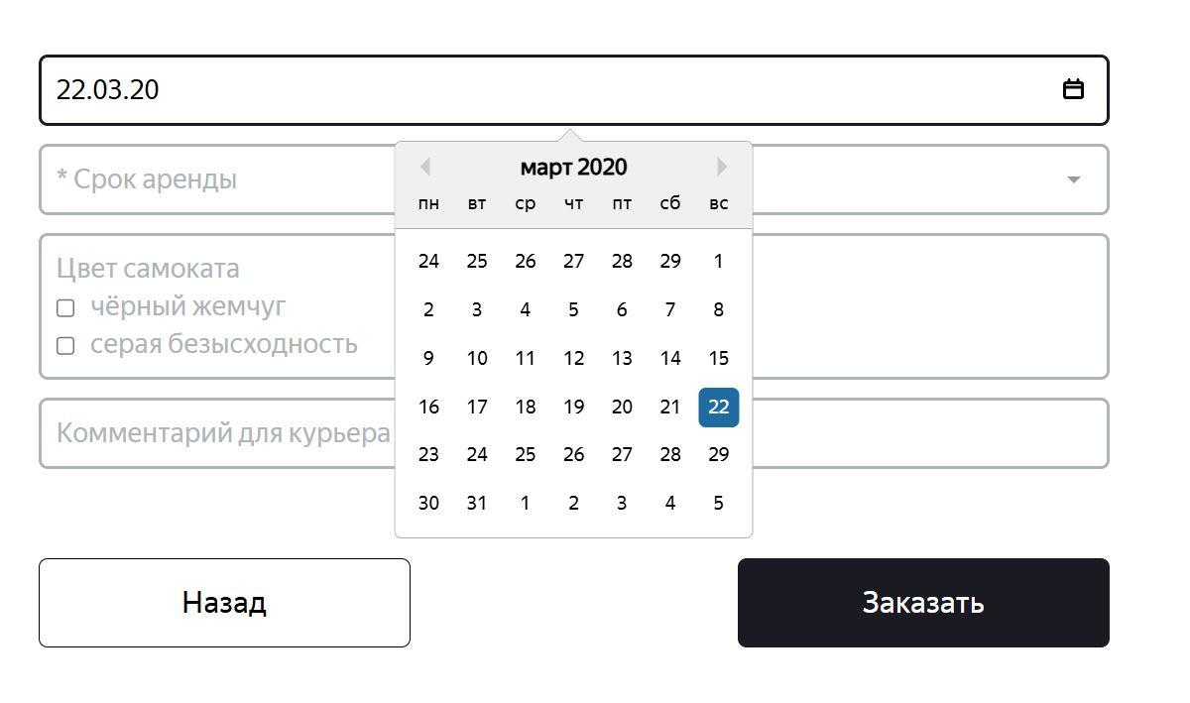
BUG-91 | В поле "Станция метро" выбранная станция появляется без маркера на странице "Для кого самокат" | Желательный | Открыт | 1. Запустить тестовый стенд https://5ed1cc79-245e-40d9-93d4-0631cebb6d76.serverhub.praktikum-services.ru/ 2. Перейти на экран Сделать заказ | 1. Выбрать станцию метро 2.Снять фокус с поля | Выбранная станция появляется с маркером | Выбранная станция без маркера | Windows 10, Chrome (145.0.7632.160 ), 1280x720 | 1920x1080; Windows 10, Яндекс Браузер (25.12.4.1259), 1280x720 | 1920x1080

